SC2101
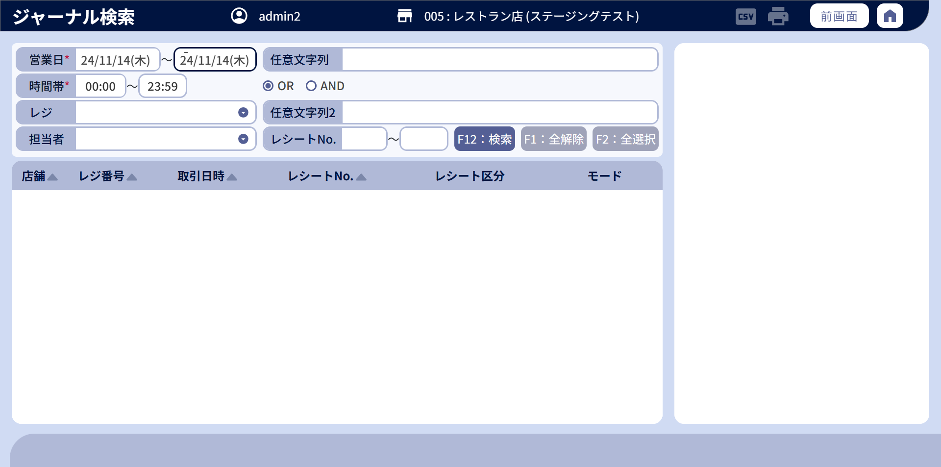
システム名 |  |  |  |  | システム種別 |  |  |  |  |  | 詳細設計書 |  |  |  |  | 作成者 |  |  | 作成日 |  | 更新者 | 更新日 | 版数
POSサーバー |  |  |  |  | POSサーバ |  |  |  |  |  |  |  |  |  |  | LoiLv |  |  | 2024-06-17 |  | TuyenNH | 2024-11-05 | 0.16

機能カテゴリ |  |  |  | 21_ジャーナル検索 |  |  |  |  |  | 項目 |  |  | 画面設計書 |  |  | SC2101

 | ■イメージ
 |  | 店舗選択エリア
0
1
2

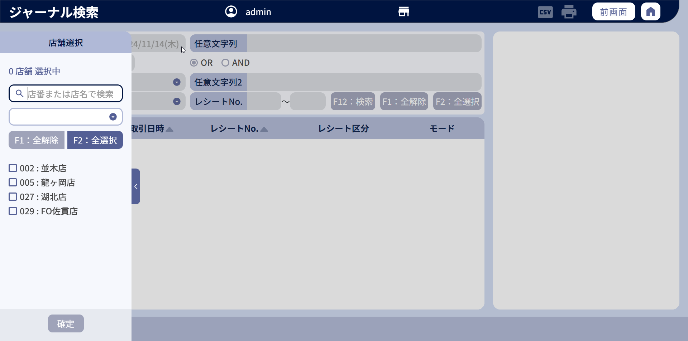

3

 | ■画面項目定義

 | 画面項目ID |  | 項目 |  | タイプ | I/O | 多言語 | 出力 |  |  |  |  |  |  |  |  | インプット |  |  |  |  | 備考
 |  |  |  |  |  |  |  | マッピングデータ |  |  |  | 初期値 |  | 表示コントロール | Control enable |  | 必須 | 数字 | 桁 | マッピングデータ
 |  |  |  |  |  |  |  | API名 | 項目 |  |  |  |  |  |  |  |  |  |  | API名 | 項目
 | ヘッダーエリア
 | 0 |  | 画面名 |  | テキスト | － | ● | － | － |  |  | ジャーナル検索 |  | ー | － |  | － | ー | ー | － | ー | イベントID：SC2101-01
 | 1 |  | CSV出力 |  | ボタン | － | － | － | － |  |  | － |  | － | レコードがチェック状態の場合 |  | － | ー | ー | － | ー | イベントID：SC2101-04
 | 2 |  | 印刷 |  | ボタン | － | － | － | － |  |  | － |  | － | レコードがチェック状態の場合 |  | － | ー | ー | － | ー | イベントID：SC2101-03
 | 検索エリア
 |  |  | 店舗選択エリア |  |  |  |  | － | － |  |  | － |  | ユーザーが複数店舗(00, 01)の操作権限を持つ場合は表示する。 | － |  | － | ー | ー | － | ー
 | 3 |  | 店舗選択 |  | テキスト | － | ● | － | － |  |  | 店舗選択 |  | ー | － |  | － | ー | ー | － | ー | 店舗選択エリアを表示する。

 | ■ユーザーがシステム権限を持つ場合のイメージ - 検索エリア

4
4.1
4.2
8
8.1

5
5.1
5.2
9

10
10.1
6
6.1
11
11.1
11.2
12
13
14
7
7.1

 | ■画面項目定義

 | 画面項目ID |  | 項目 |  | Type | I/O | 多言語 | 出力 |  |  |  |  |  |  |  |  | インプット |  |  |  |  | 備考
 |  |  |  |  |  |  |  | マッピングデータ |  |  |  | 初期値 |  | 表示コントロール | Control enable |  | 必須 | 数字 | 桁 | マッピングデータ
 |  |  |  |  |  |  |  | API名 | 項目 |  |  |  |  |  |  |  |  |  |  | API名 | 項目
 | 検索エリア
 |  |  | 検索条件入力エリア |  |  |  |  | － | － |  |  | － |  | － | － |  | － | ー | ー | － | ー
 | 4 |  | 営業日（タイトル） |  | テキスト | － | ● | － | － |  |  | 営業日 |  | ー | ー |  | － | ー | ー | － | ー | －
 | 4.1 |  | 開始営業日（値） |  | DatePicker | I | ● | － | － |  |  | 現在日（曜日） |  | ー | デフォルト：有効 店舗が未入力の場合は無効にする |  | ● | ー | ー | AP2102 | business_date_from | 形式：yy/MM/dd(E) date pickerタイプを選択するか、edit textタイプを入力できる。入力すると、曜日を自動的に埋め込む。
 | 4.2 |  | 終了営業日（値） |  | DatePicker | I | ● | － | － |  |  | 現在日（曜日） |  | ー | デフォルト：有効 店舗が未入力の場合は無効にする |  | ● | ー | ー | AP2102 | business_date_to | 形式：yy/MM/dd(E) date pickerタイプを選択するか、edit textタイプを入力できる。入力すると、曜日を自動的に埋め込む。
 | 5 |  | 時間帯（タイトル） |  | テキスト | － | ● | － | － |  |  | 時間帯 |  | ー | ー |  | － | ー | ー | － | ー
 | 5.1 |  | 開始時間帯（値） |  | TimePicker | I | － | － | － |  |  | 0:00:00 |  | ー | デフォルト：有効 店舗が未入力の場合は無効にする |  | ● | ー | ー | AP2102 | business_time_from | 形式：HH:mm date pickerタイプを選択するか、edit textタイプを入力できる。
 | 5.2 |  | 終了時間帯（値） |  | TimePicker | I | － | － | － |  |  | 23:59:00 |  | ー | デフォルト：有効 店舗が未入力の場合は無効にする |  | ● | ー | ー | AP2102 | business_time_to | 形式：HH:mm date pickerタイプを選択するか、edit textタイプを入力できる。
 | 6 |  | レジ（タイトル） |  | テキスト | － | ● | － | － |  |  | レジ |  | ー | － |  | － | ー | ー | － | ー
 | 6.1 |  | レジ（値） |  | プルダウン | I/O | － | AP7103 | code, name |  |  | ブランク |  | ー | デフォルト：有効 店舗が未入力の場合は無効にする |  | － | ー | ー | AP2102 | cash_register_code | ・表示形式： [コード : 名称]。1つの値のみ選択 ・プルダウンの値: 行1：ブランク、次の行：「AP7103」APIからのもの
 | 7 |  | 担当者（タイトル） |  | テキスト | － | ● | － | － |  |  | 担当者 |  | ー | － |  | － | ー | ー | － | ー
 | 7.1 |  | 担当者（値） |  | プルダウン | I/O | － | AP4001 | code, name |  |  | ブランク |  | ー | デフォルト：有効 店舗が未入力の場合は無効にする |  | － | ー | ー | AP2102 | employee_code | ・表示形式： [コード : 名称]。1つの値のみ選択 ・プルダウンの値: 行1：ブランク、次の行：「AP4001」APIからのもの
 | 8 |  | 任意文字列1（タイトル） |  | テキスト | － | ● | － | － |  |  | 任意文字列 |  | ー | － |  | － | ー | ー | － | ー
 | 8.1 |  | 任意文字列1（値） |  | EditText | I | － | － | － |  |  |  |  | ー | デフォルト：有効 店舗が未入力の場合は無効にする |  | － | ● | ● | AP2102 | keyword_1 | 最大全角25文字 最大半角50文字
 | 9 |  | 条件組み合わせタイプ |  | ラジオボタン | I | － | － | － |  |  | OR/AND |  | ー | デフォルト：有効 店舗が未入力の場合は無効にする |  | － | ● | ー | AP2102 | condition_type | 伝送値： 0: Or 1: And
 | 10 |  | 任意文字列2（値） |  | テキスト | － | ● | － | － |  |  | 任意文字列2 |  | ー | － |  | － | ー | ー | － | ー
 | 10.1 |  | 任意文字列2（値） |  | EditText | I | － | － | － |  |  |  |  | ー | デフォルト：有効 店舗が未入力の場合は無効にする |  | － | ● | ● | AP2102 | keyword_2 | 最大全角25文字 最大半角50文字
 | 11 |  | レシートNo.（タイトル） |  | テキスト | － | ● | － | － |  |  | レシートNo. |  | ー | － |  | － | ー | ー | － | ー
 | 11.1 |  | 開始レシートNo.(値) |  | EditText | I | － | － | － |  |  |  |  | ー | デフォルト：有効 店舗が未入力の場合は無効にする |  | － | ● | ー | AP2102 | receipt_no_from | 最大4桁。
 | 11.2 |  | 終了レシートNo.(値) |  | EditText | I | － | － | － |  |  | － |  | ー | デフォルト：有効 店舗が未入力の場合は無効にする |  | － | ● | ー | AP2102 | receipt_no_to | 最大4桁。
 | 12 |  | 検索 |  | ボタン | I | ● | － | － |  |  | F12：検索 |  | ー | 必須項目が入力され、店舗が選択されている場合に有効になる。 店舗が未入力の場合は無効にする |  | － | ー | ー | － | ー | イベントID：SC2101-02
 | 13 |  | 全解除 |  | ボタン | I | ● | － | － |  |  | F1：全解除 |  | ー | デフォルト：有効 店舗が未入力の場合は無効にする |  | － | ー | ー | － | ー | イベントID：SC2101-05
 | 14 |  | 全選択 |  | ボタン | I | ● | － | － |  |  | F2：全選択 |  | ー | デフォルト：有効 店舗が未入力の場合は無効にする |  | － | ー | ー | － | ー | イベントID：SC2101-06

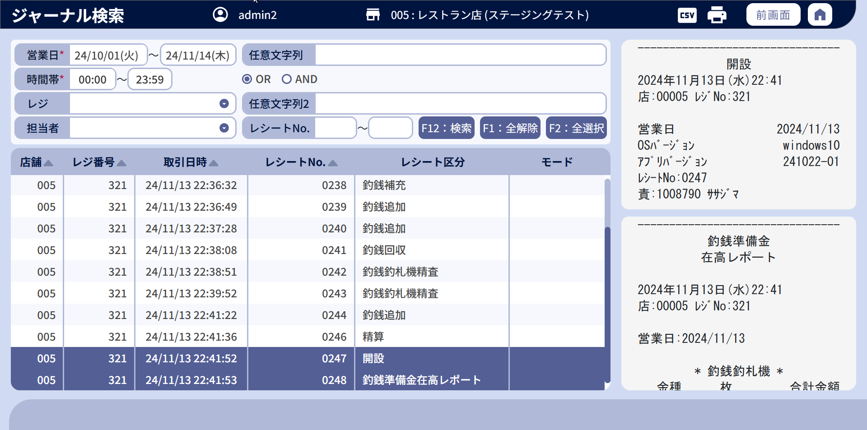
 | ■ユーザーがシステム権限を持つ場合のイメージ - 結果表示エリア

22

15
16
21
17
18
19
20

15.1
16.1
17.1
18.1
19.1
20.1

 | ■画面項目定義

 | 画面項目ID |  | 項目 |  | タイプ | I/O | 多言語 | 出力 |  |  |  |  |  |  |  |  | インプット |  |  |  |  | 備考
 |  |  |  |  |  |  |  | マッピングデータ |  |  |  | 初期値 |  | 表示コントロール | Control enable |  | 必須 | 数字 | 桁 | マッピングデータ
 |  |  |  |  |  |  |  | API名 | 項目 |  |  |  |  |  |  |  |  |  |  | API名 | 項目
 | 結果表示エリア
 | 15 |  | 店舗（ヘッダー） |  | テキスト | O | ● | － | － |  |  | 店舗 |  | ー | － |  | － | ー | ー | － | －
 | 15.1 |  | 店舗（値） |  | テキスト | O | － | AP2102 | store_code, store_name |  |  |  |  | ー | － |  | － | ー | ー | － | － | 表示形式：store_code {store_code}:{store_name}
 | 16 |  | レジ番号（ヘッダー） |  | テキスト | O | ● | － | － |  |  | レジ番号 |  | ー | － |  | － | ー | ー | － | －
 | 16.1 |  | レジ番号（値） |  | テキスト | O | － | AP2102 | cash_register_code |  |  |  |  | ー | － |  | － | ー | ー | － | －
 | 17 |  | 取引日時（ヘッダー） |  | テキスト | O | ● | － | － |  |  | 取引日時 |  |  | － |  | － | ー | ー | － | －
 | 17.1 |  | 取引日時（値） |  | テキスト | O | － | AP2102 | transaction_date |  |  |  |  | ー | － |  | － | ー | ー | － | － | 形式：yy/MM/dd HH:mm:ss
 | 18 |  | レシートNo.(ヘッダー） |  | テキスト | O | ● | － | － |  |  | レシートNo. |  | ー | － |  | － | ー | ー | － | －
 | 18.1 |  | レシートNo.（値） |  | テキスト | O | － | AP2102 | receipt_no |  |  |  |  | ー | － |  | ー | ー | － | － | －
 | 19 |  | レシート区分（ヘッダー） |  | テキスト | O | ● | － | － |  |  | レシート区分 |  | ー | － |  | － | ー | ー | － | －
 | 19.1 |  | レシート区分（値） |  | テキスト | O | － | AP2102 | receipt_name |  |  |  |  | ー | － |  | － | ー | ー | － | － | －
 | 20 |  | モード（トレーニング・本番）（ヘッダー） |  | テキスト | O | ● | － | － |  |  | モード |  |  | － |  | － | ー | ー | － | －
 | 20.1 |  | モード（トレーニング・本番）（値） |  | テキスト | O | － | AP2102 | is_training_mode |  |  |  |  | ー | － |  | － | ー | ー | － | － | ・is_trainning_mode = 1の場合、「トレーニング」を表示する。 ・is_trainning_mode = 0の場合、「本番」を表示する。
 | 21 |  | ソート |  | ボタン | I | ● | － | － |  |  | ▲ |  | ・「▲」をタッチすると、昇順にソートされ、ボタンが「▼」に切り替わる。 ・「▼」をタッチすると、降順にソートされ、ボタンが「▲」に切り替わる。 | デフォルト：有効 店舗が未入力の場合は無効にする |  | － | ー | ー | － | ー | イベントID：SC2101-07
 | 22 |  | ジャーナル詳細 |  | テキスト | O | － | AP2102 | journal_data |  |  |  |  | ー | － |  | － | ー | ー | － | ー | －

 | ■ユーザーが店舗権限のみを持つ場合のイメージ（店舗ユーザー）
 |  | 店舗選択モーダルを開くボタンを表示しない。

